关系图
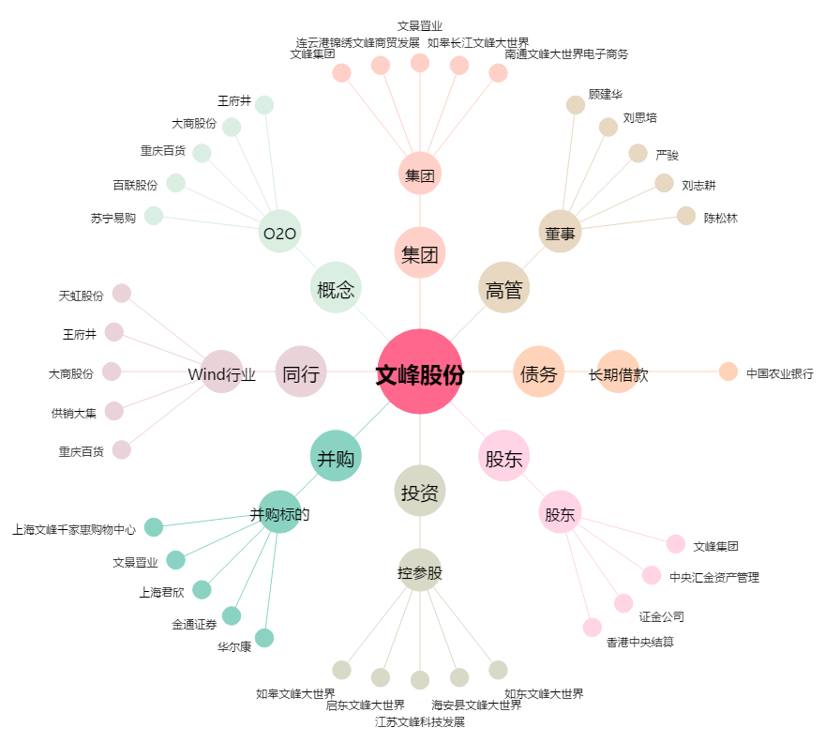
文峰股份[601010.SH] - 关系概览图

